74 一般旅券発行件数（人口千人当たり）
74 一般旅券発行件数（人口千人当たり）

 | 時点 2024(R6)年（毎年）
 | 単位 件 |  |  |  |  |  |  |  | 偏差値 |  | 61.3
順位 |  | 都道府県名 |  | 数 値 |  |  | 順位 | 都道府県名 |  | 数 値

 |  | 0 | 全 国 |  | 29.9 | 0.0 | 24 | 0 | 岡 山 |  | 22.0
1 |  | 0 | 東 京 |  | 50.9 | 0.0 | 25 | 0 | 富 山 |  | 21.0
2 |  | 0 | 神奈川 |  | 39.3 | 0.0 | 26 | 0 | 長 野 |  | 20.8
3 |  | 0 | 大 阪 |  | 37.3 | 0.0 | 26 | 0 | 香 川 |  | 20.8
4 |  | 0 | 京 都 |  | 35.9 | 0.0 | 28 | 0 | 栃 木 |  | 20.3
5 |  | 0 | 兵 庫 |  | 33.4 | 0.0 | 29 | 0 | 群 馬 |  | 20.1
6 |  | 0 | 愛 知 |  | 33.2 | 0.0 | 29 | 0 | 長 崎 |  | 20.1
7 |  | 0 | 福 岡 |  | 32.9 | 0.0 | 31 | 0 | 山 口 |  | 20.0
8 |  | ◎ | 千 葉 |  | 32.5 | 0.0 | 32 | 0 | 徳 島 |  | 19.5
9 |  | 0 | 滋 賀 |  | 31.6 | 0.0 | 33 | 0 | 大 分 |  | 19.4
10 |  | 0 | 奈 良 |  | 31.3 | 0.0 | 34 | 0 | 愛 媛 |  | 18.8
11 |  | 0 | 埼 玉 |  | 29.8 | 0.0 | 35 | 0 | 鳥 取 |  | 18.4
11 |  | 0 | 沖 縄 |  | 29.8 | 0.0 | 36 | 0 | 北海道 |  | 17.4
13 |  | 0 | 石 川 |  | 25.0 | 0.0 | 36 | 0 | 宮 城 |  | 17.4
14 |  | 0 | 静 岡 |  | 24.5 | 0.0 | 38 | 0 | 宮 崎 |  | 17.0
14 |  | 0 | 三 重 |  | 24.5 | 0.0 | 39 | 0 | 高 知 |  | 16.3
16 |  | 0 | 岐 阜 |  | 24.4 | 0.0 | 40 | 0 | 鹿児島 |  | 15.3
16 |  | 0 | 広 島 |  | 24.4 | 0.0 | 41 | 0 | 新 潟 |  | 15.2
18 |  | 0 | 山 梨 |  | 23.8 | 0.0 | 42 | 0 | 島 根 |  | 14.6
19 |  | 0 | 熊 本 |  | 23.5 | 0.0 | 43 | 0 | 山 形 |  | 14.0
20 |  | 0 | 福 井 |  | 23.4 | 0.0 | 43 | 0 | 福 島 |  | 14.0
21 |  | 0 | 佐 賀 |  | 22.7 | 0.0 | 45 | 0 | 岩 手 |  | 11.3
一般旅券発行件数 （人口千人当たり）
北海道 | 17.4
青 森 | 10.6
岩 手 | 11.3
宮 城 | 17.4
秋 田 | 10.3
山 形 | 14
福 島 | 14
茨 城 | 22.6
栃 木 | 20.3
群 馬 | 20.1
埼 玉 | 29.8
千 葉 | 32.5
東 京 | 50.9
神奈川 | 39.3
新 潟 | 15.2
富 山 | 21
石 川 | 25
福 井 | 23.4
山 梨 | 23.8
長 野 | 20.8
岐 阜 | 24.4
静 岡 | 24.5
愛 知 | 33.2
三 重 | 24.5
滋 賀 | 31.6
京 都 | 35.9
大 阪 | 37.3
兵 庫 | 33.4
奈 良 | 31.3
和歌山 | 22.1
鳥 取 | 18.4
島 根 | 14.6
岡 山 | 22
広 島 | 24.4
山 口 | 20
徳 島 | 19.5
香 川 | 20.8
愛 媛 | 18.8
高 知 | 16.3
福 岡 | 32.9
佐 賀 | 22.7
長 崎 | 20.1
熊 本 | 23.5
大 分 | 19.4
宮 崎 | 17
鹿児島 | 15.3
沖 縄 | 29.8
22 |  | 0 | 茨 城 |  | 22.6 | 0.0 | 46 | 0 | 青 森 |  | 10.6
23 |  | 0 | 和歌山 |  | 22.1 | 0.0 | 47 | 0 | 秋 田 |  | 10.3

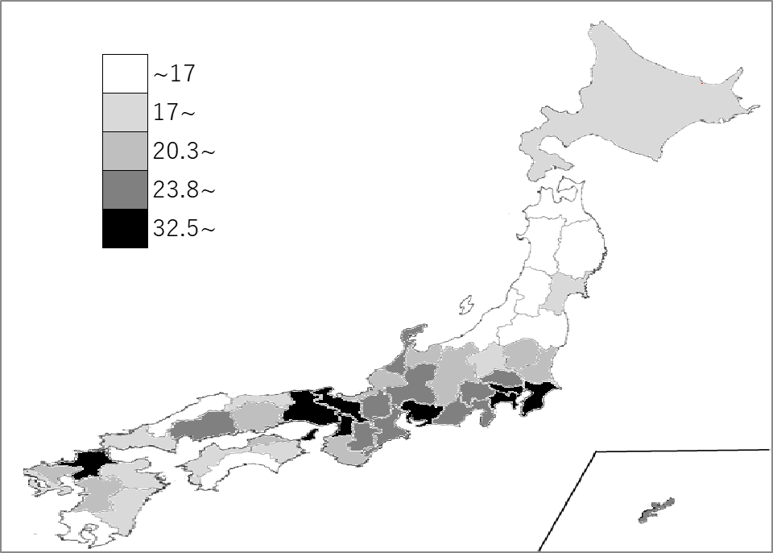
千葉県の推移
令和2年 | 11.8 | 5
令和3年 | 5 | 3
令和4年 | 11.6 | 3
令和5年 | 30.3 | 6
令和6年 | 32.5 | 8

《備 考》 ・資料出所 総務省統計局「社会生活統計指標」 ・参 考 千葉県の一般旅券発行件数は、203,153件で6位。全国は、3,700,111件。

